상품제안서
나오 6 Tapping Motor 두드림 안마기 H6500T | 상품코드: S37107

 |  |  |  |  |  |  | 02-713-8555 | www.synergygift.co.kr
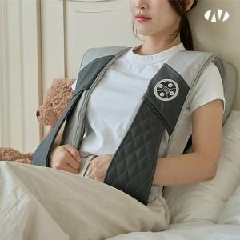 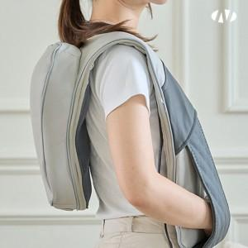 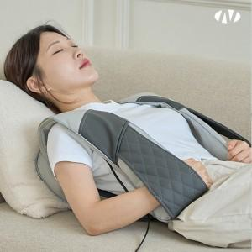

【상세/제작정보】 | 가능작업 : 인쇄 및 선물포장 불가 [손잡이 있음]<br><br>부착위치 : 박스 정면

【인쇄/포장옵션】 | 스티커 / 포장불가능

【공급단가】 | 수량 | 30~ | 50~ | 100~ | 300~ | 500~
*VAT별도 | 단가 | 47,720원 | 46,580원 | 44,670원 | 43,520원 | 42,380원

【상품 URL】 | https://www.synergygift.co.kr:443/src/goods_detail.php?gdno=37107

